Scenario
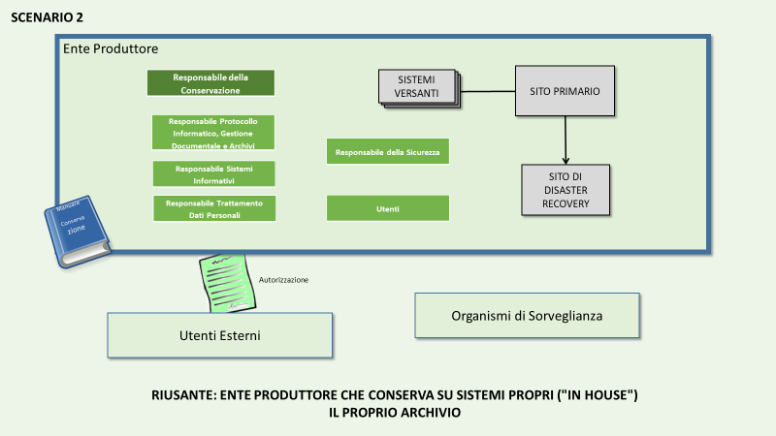
Sc. | SC | Ente RIUSANTE della Buona Pratica | Descrizione degli scenari e obiettivi PAOC 2020 | Prerequisiti per il RIUSANTE | Enti candidabili
2 | 2 | Ente produttore che conserva su sistemi propri ("in house") il proprio archivio | Lo Scenario 2 rappresenta la situazione attuale della Regione Puglia: prevede che un ente dotato di adeguata infrastruttura operi come conservatore dei propri documenti, senza accreditamento. Questo Scenario si adatta a un ente che ha necessità di conservare grandi volumi di documentazione (p.e. sanitaria o culturale). Lo Scenario 2 si caratterizza come scenario poco probabile, contraddistinto da costi e complessità considerevoli. Lo Scenario in questione potrebbe rappresentare per un ente una fase intermedia per lo Scenario 1. | Disponibilità di Infrastruttura adeguata con sito di Back up remoto Consigliata: Certificazione 27001 Organizzazione adeguata Disponibilità di personale specialistico Sviluppo di interfacce ai servizi di versamento e restituzione | Enti di grande dimensione che dispongono di grossi archivi propri, hanno risorse di gestione archivistica e dispongono di infrastrutture adeguate (p.e. grandi comuni, aziende sanitarie, enti centrali dello Stato)

